学校编码规则
学校编码规则：
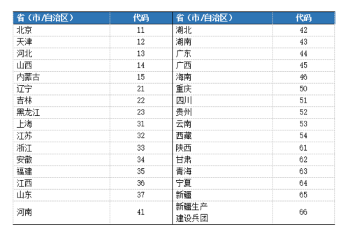 编码构成【共10位】： 省（市/自治区）：□□ 地市（州）：□□ 片区：□（1好片；2中片；3差片） 区（县）：□□ 监测点: □（1城区；2郊县） 学校： □□ 1. 省（市/自治区）代码说明： 2. 地市（州）代码说明： 每个省、自治区、直辖市按照城市排序。建议按照国家行政区域编码赋予每个地市编码 3. 代码说明： 每个省、自治区、直辖市按照社会经济发展不同水平进行片区编码，片区代码按照经济水平，省会（好片）=1，中片=2，差片=3，进行填写。 4. 县区代码说明： 每个地市（州）按照先城区、郊县、县排序，按照国家行政区域编码赋予每个县区编码。 5. 监测点说明： 每个省、自治区、直辖市按照城区、郊县/区进行编码，城区=1，郊县/区=2。 6、学校编码说明：各地市（州）学校统一从01开始按顺序编码，学校名称填写全称，并加盖学校公章。同一学校但在不同校址的两个校区，按两所学校分别进行编码。

